상품제안서
이지스 카드형 USB메모리 (8GB~64GB) | 상품코드: S28332

 |  |  |  |  |  |  | 02-713-8555 | www.synergygift.co.kr
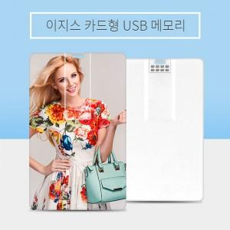

【상세/제작정보】

【인쇄/포장옵션】 | 풀칼라 / 포장지포장

【공급단가】 | 수량 | 100~ | 300~ | 500~ | 1,000~ | 3,000~
*VAT별도 | 8GB | 4,370원 | 4,270원 | 4,090원 | 3,990원 | 3,880원
 | 16GB | 5,250원 | 5,120원 | 4,910원 | 4,780원 | 4,660원
 | 32GB | 7,500원 | 7,320원 | 7,020원 | 6,840원 | 6,660원
 | 64GB | 8,750원 | 8,540원 | 8,190원 | 7,980원 | 7,770원

【상품 URL】 | https://www.synergygift.co.kr:443/src/goods_detail.php?gdno=28332

